关系图
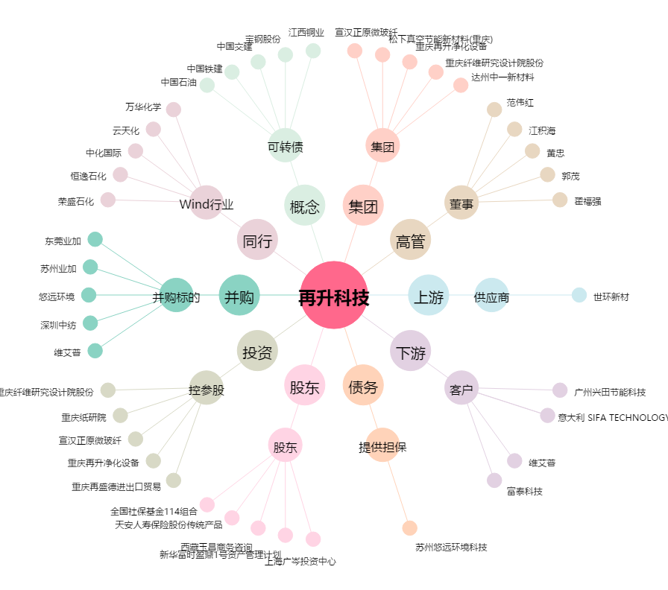
再升科技[603601.SH] - 关系概览图

